Kriisikuntamittarit
 | Kuntakonsernin |  | Peruskunnan |  | Kuntakonsernin |  | Kuntakonsernin |  | Kunnan |  | Kuntakonsernin
 | kertynyt ylijäämä (€/as 2018) | kertynyt ylijäämä (€/as 2019) | kertynyt alijäämä, €/as (2018) | kertynyt alijäämä, €/as (2019) | vuosikate % poistoista (2018) | vuosikate % poistoista (2019) | lainakanta (2018) | lainakanta (2019) | tuloveroprosentti (2020) | tuloveroprosentti (2020) | laskennallinen lainanhoitokate (2018) | laskennallinen lainanhoitokate (2019)
Valitse Kunta:
Akaa | -766 | -600 | -675 | -537 | 63% | 103% | 4,283 | 4,463 | 22.25 | 22.25 | 0.53 | 0.95

Manner-Suomi | 2,340 | 2,305 | 2,048 | 2,018 | 111 % | 100 % | 6,558 | 7,105 |  |  | 1.05 | 0.92
Kriteerin raja-arvo: | Alijäämää yli 500 €/as | Alijäämää yli 1000 €/as | Negatiivinen | Negatiivinen | Alle 80% | Alle 80% | Yli 9836 | Yli 10658 | Yli 21,96 | Yli 22,02 | Alle 0,8 | Alle 0,8
Kriteerin keltainen-valo: | Kertynyttä alijäämää | Alijäämää yli 500 €/as |  |  | Alle 100% | Alle 100% | Yli 8197 | Yli 8882 | Yli 21,46 | Yli 21,52 | Alle 1,0 | Alle 1,0
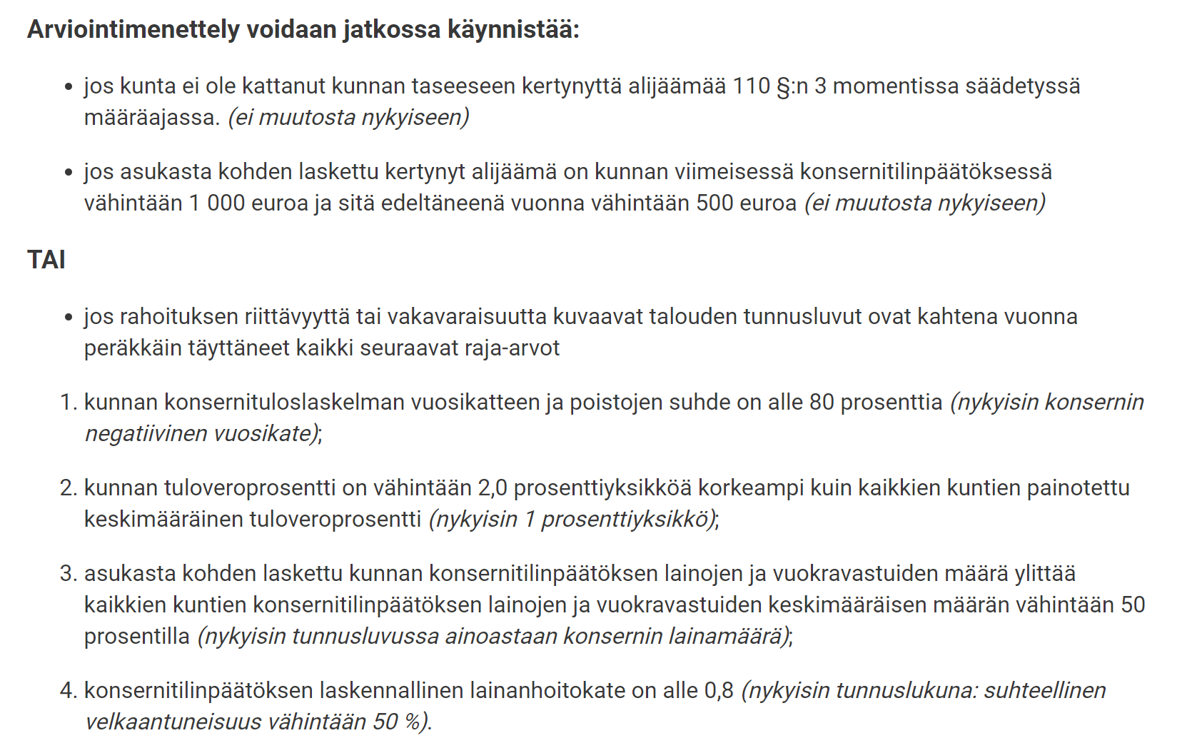
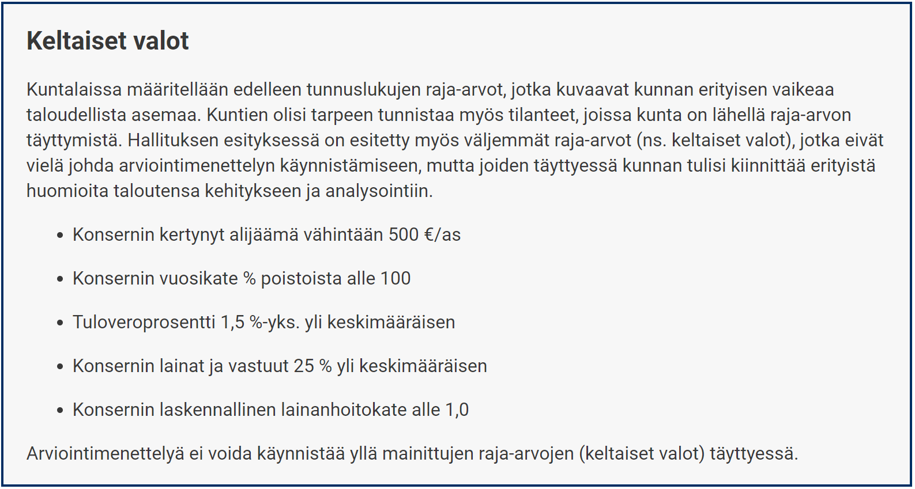
 |  |  |  |  |  |  | Huom. Velat ja vuokravastuut toistaiseksi tilastoitu vasta vuodelta 2019.

